2
命名空间 | namespace Home\Controller; use Think\Controller;
创建类 | ****Controller extends Controller
U模型 | U("Index/index")获取控制器方法的url地址并加上后缀html; 修改配置文件中url显示方式，会跟着发生改变
在入口文件定义常量 tp框架默认引擎的常量使用 |  | 模板输出自定义常量 {$Think.const.MODULE_NAME} {$Think.MODULE_NAME}
TP原代码里的名称 | CONTROLLER_NAME 控制器名称 User ACTION_NAME 方法名称 login MODULE_NAME 模块名称 HOME
C(名称) C(名称，值) | 获得配置变量(convertion.php config.php)信息 设置配置变量信息 | 常用于TP原类文件中
L() | 获得语言变量信息
E() | 给页面输出错误信息
A() | A("项目://模块/控制器") 实例化控制器对象 A("User") 直接控制器 A("Home/User") 实例化User控制器对象 A("book://Home/User") 实例化book项目的Home模块的User控制器对象
R() | R([模块/]控制器标志/操作方法) 实例化对象同时调用指定方法
D()和M()方法的区别： 前者是tp3.1.3里边对new操作的简化方法; 后者在使用就是实例化Model父类 | 实例化model的三种方式 1. $goods = new 命名空间GoodsModel(); 2. $goods = D(‘模型标志’); a) $goods = D(“Goods”); b) 该$goods是父类Model的对象，但是操作的数据表还是sw_goods c) $obj = D(); 实例化Model对象，没有具体操作数据表，与M()方法效果一致 3. $obj = M(); a) 实例化父类Model b) 可以直接调用父类Model里边的属性，获得数据库相关操作 c) 自定义model就是一个空壳，没有必要实例化自定义model d) $obj = M(‘数据表标志’); 实例化Model对象，实际操作具体的数据表 | D()和M()方法的区别： 在3.2里面二者没有区别 前者是tp3.1.3里边对new操作的简化方法; 制作model模型 a) model本身就是一个类文件 b) 数据库中的每个数据表都对应一个model模型文件 c) 最简单的数据model模型类
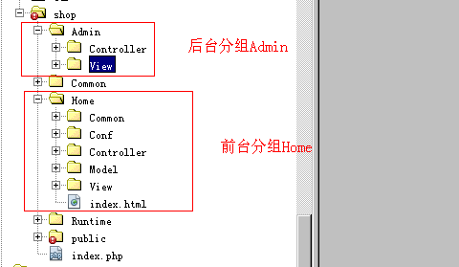
空操作 | 地址http://网址/index.php/Home/User/hello hello不存在为空操作 空操作有两种解决方案： ① 在对应的控制器里边制作一个方法，名称为”_empty”,这个控制器的空操作都会自动执行该方法。（暂时推荐使用） ② 给空操作的名称制作一个同名的模板出来，系统会自动调用
空控制器 | 地址http://网址/index.php/Home/beijing/login beijing不存在为空控制器 空控制器处理方案：可以再制作一个控制器，名称EmptyController.class.php 在该控制器内部其实只需要制作一个_empty()方法即可。
项目分组 | 为了系统开发方便，及代码部署更加合理，我们的控制器、view视图等 前后台文件不要混在起，要在物理结构上给分开

去掉TP常用的错误信息 用传统的错误信息 | 调整文件 ThinkPHP/Library/Think/Think.class.php内容如下： 把以上三行给注释掉，以后看到的错误就是传统的错误信息

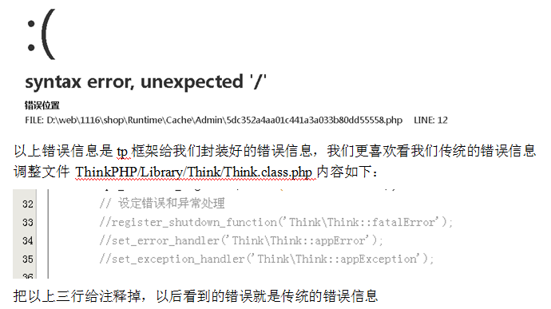
controller父类位置 | ThinkPHP/Library/Think/Controller.class.php
显示出所有常量 | 在类中打印print_r(get_defined_constants(true)); | get_defined_constants(true)；true参数会把常量进行自动分组显示
错误信息通俗版

MODEL类 | ThinkPHP\Library\Think\Model.class.php
protected $tableName = ''; // 数据表名（不包含表前缀） protected $trueTableName = ''; // 实际数据表名（包含表前缀）
select()方法 | $info = $goods -> where()->field(字段)->select(); 1． 返回一个二维数组信息 2． 返回全部数据表信息 3． 给该方法传递参数 a) select(30) 查询主键值等于30的记录信息 b) select(“10,12,14”) 查询主键值在10、12、14范围的记录信息
having() | 方法设置查询条件，where()设置查询条件 having 和 where区别 ① 使用有先后顺序 ② where price>100 having price>100 ③ where 设置条件，字段必须是数据表中存在的字段 ④ having 设置条件，字段必须是select语句查询出来的字段可以使用
统计查询 | Count 统计数量，参数是要统计的字段名（可选） Max 获取最大值，参数是要统计的字段名（必须） Min 获取最小值，参数是要统计的字段名（必须） Avg 获取平均值，参数是要统计的字段名（必须） Sum 获取总分，参数是要统计的字段名（必须）
delete() | $goods -> delete(30); 删除主键值等于30的记录信息 $goods -> delete(“10,12,13”); 删除主键值等于10 12 13的三条记录 $goods -> where(“goods_id>60”)->delete() 把符合条件的记录都给删除
 | __ROOT__： 会替换成当前网站的地址（不含域名） __APP__： 会替换成当前应用的URL地址 （不含域名） __MODULE__：会替换成当前模块的URL地址 （不含域名） __CONTROLLER__（__或者__URL__ 兼容考虑）： 会替换成当前控制器的URL地址（不含域名） __ACTION__：会替换成当前操作的URL地址 （不含域名） __SELF__： 会替换成当前的页面URL __PUBLIC__：会被替换成当前网站的公共目录 通常是 /Public/
自动验证 | 1. 模型实例化通过new // $user = new \Model\UserModel(); 2. 调用create()方法才可以触发验证执行
1.自定义model类： | protected $patchValidate = true; //一次性获得全部验证错误 array(验证字段1,验证规则,错误提示,验证条件,附加规则,验证时间), //实现表单项目验证 //通过重写父类属性_validate实现表单验证 protected $_validate = array( array('username','require','用户名必须填写'), array('username','','帐号名称已经存在',0,'unique',1), //验证是否唯一 array('user_email','email','邮箱格式不正确',2), array('user_qq',"/^[1-9]\d{4,9}$/",'qq格式不正确'), //学历，必须选择一个，值在2,3,4,5范围内即可 array('user_xueli',"2,3,4,5",'必须选择一个学历',0,'in'), //callback利用当前model里边的一个指定方法进行验证 array('user_hobby','check_hobby','爱好必须两项以上',1,'callback'), ) | 验证规则 （必须） require 字段必须、email 邮箱、url URL地址、currency 货币、number 数字 | 验证条件 （可选） 包含下面几种情况： 0 存在字段就验证（默认） 1 必须验证 2 不为空的时候验证
数组存到字段中 | 要把数一个数组，存到数据库的一个字段中，有3种方法: 一种是用序列化函数serialize($arr); //推荐 implode(); //把数组元素组合为字符串 implode(",",$arr); 还有一种是用php的json扩展自带的函数json_encode($arr)
命名空间 namespace PHP5.3以上才支持命名空间 | //只针对类名、函数名、常量const其作用 //命名空间的第一个namespace声明之前不能有任何代码 a) 命名空间是虚拟的定义空间，不是真实存在目录 b) 命名空间的分隔符都是反斜杠 \ c) 非限定名称：getName() 获得与其最近的命名空间的getName() d) 限定名称：beijing\getName() 相对方式 通过最近的命名空间定位beijing\getName() e) 完全限定名称： \beijing\getName() 直接在指定的命名空间获得具体元素 f) 命名空间针对：函数、类名、常量三者其作用，在命名空间里边把这三种统称为元素
子空间 | 子空间就是 beijing\chaoyang //多一层 仅此而已 通过\斜杠定义多级命名空间
导入命名空间 | b) 使用一个元素，使用非限定名称，在当前最接近的空间里边获得元素 c) 如果当前空间里边没有指定元素，也可以在导入的空间里边寻找
别名命名空间 | 如果在引入空间的时候也把元素给引入了，在当前的空间里边也有同名字的元素，那么这个外来的元素和内部元素要有冲突，这时可以通过别名定义来重新给外来的元素起名字并使用。两个空间里同一个函数不会冲突，类名或其他会冲突 use beijing\pow as pw; //as 别名
公共空间 | b) 没有使用namespace定义空间，当前空间就是一个公共空间 c) 例如一个有namespace的文件引入了一个没有namespace的文件程序 d) 没有namespace的文件空间就是公共空间 e) 在namespace文件里边可以通过\斜杠直接访问公共空间元素 同一个页面里边有许多空间，在页面最下边使用上边空间的元素，名称需要使用完全限定名称，还可以把上边空间的元素给use引入过来也可通过非限定名称或限定名称使用
命名空间里的常量 | 命名空间里的常量用const来定义，如果用define定义，那引用该命名空间的该常量时会失败
验证码 看手册，简单3布就搞定 | function verifyImg(){ //以下类Verify在之前并没有include引入 //走自动加载Think.class.php autoload() $config = array( 'imageH' => 24, // 验证码图片高度 'imageW' => 105, 'fontSize' => 14, 'fontttf' => '4.ttf', // 验证码字体，不设置随机获取 'length' => 4, // 验证码位数 ); $verify = new \Think\Verify($config); $verify -> entry(); } | 模板中调用： 在图片地址中直接调用方法即可 <img src="__URL__/verify" onclick="this.src='__URL__/verify?'+Math.random()" /> ←new 会自动走think.class.php中的autoload方法,最后引入verify类文件
验证码检验 | $verify=new \Think\Verify(); $ve=$verify->check($_POST[verifytx]); | 返回false/true
getby****() | $user=M('User'); //实例化对象 $us=$user->getbyusername($_POST[username]); //查询username字段中是否存在$_POST[username]，存在则返回该条数据的全部内容 getby方法是Model类中__call()封装的方法，后面直接跟字段名称
SESSION | 1、session('username',$_POST[username]); //建议统一，赋值销毁都不带$_ 2、$_SESSION[username]=$_POST[username]; 模板中显示session： <{:$_SESSION[uid];}>
引入自定义的分页类 | //1. 获得当前记录总条数 $total = $goods -> count(); $per = 7; //2. 实例化分页类对象 $page = new \Component\Page($total, $per); //think.class.php中的autoload方法使其引入文件 //3. 拼装sql语句获得每页信息 $sql = "select * from sw_goods ".$page->limit; $info = $goods -> query($sql); //这里是拼装的数据 //4. 获得页码列表 $pagelist = $page -> fpage(); //这里是分页按钮
缓存 | tp框架已经把各种缓存设置好了，我们可以通过统一的行为操作不同类型的缓存 使得缓存使用非常容易入门。 S(name,value,有效期（秒）); 设置缓存变量 S(name) 读取缓存变量信息 S(name,null) 删除指定的缓存变量 默认是使用文件缓存，文件缓存在Runtime\Temp下。 还可以使用内存缓存，数据库缓存等 | 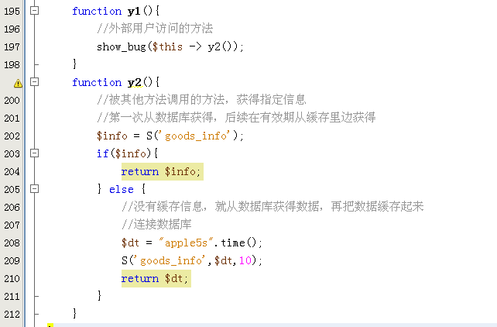 public function s1(){ S(name,"apple");//设置缓存 } public function s2(){ echo S(name); //输出缓存 }
上传图片与生成缩略图
面向切面

RBAC权限 | 三个数据表：sw_manager后台用户管理员表、sw_role角色表、sw_auth具体权限表。 权限数据：自动ID、栏目名称、父ID、控制器、方法、自己ID或父ID-自己ID，栏目层级 角色数据：自动ID、角色名称、权限栏目ID、权限栏目控制器-方法 调用： i. 获得用户ID ii. 根据session信息获得角色role_id信息 iii. 根据角色id信息获得权限列表ids信息 iv. 根据权限ids信息查询具体权限信息进而显示 | 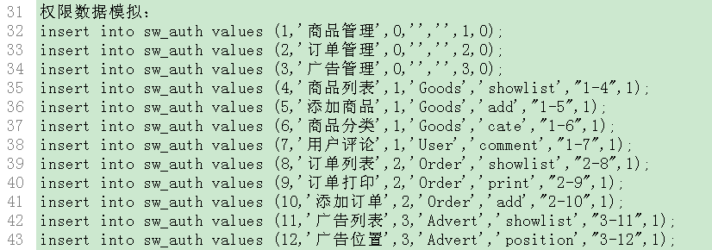
↑其中用到自定义父类 让其继承的类都实现先用构造函数排版其权限 | class IndexController extends AdminController{...} function __construct(){ parent::__construct(); //这里必须先调用父类构造，不然会出错 $now_ac = CONTROLLER_NAME."-".ACTION_NAME; //获得当前控制器与方法的名称 echo "新父类生效了"; } 调用时注意命名空间

